상품제안서
JJ015-A 키친아트 산수화 티타늄 수저세트 10벌 | 상품코드: F27896

 |  |  |  |  |  |  | 02-412-0044 | www.easy1.co.kr
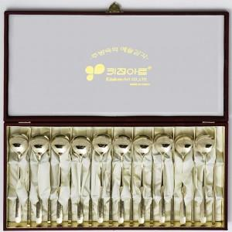

【상세/제작정보】

【인쇄/포장옵션】 | / 포장불가능

【공급단가】 | 수량 | 50~ | 100~ | 500~ | 1,000~ | 2,000~
*VAT별도 | 단가 | 38,400원 | 37,760원 | 36,800원 | 36,160원 | 35,200원

【상품 URL】 | http://www.easy1.co.kr/src/goods_detail.php?gdno=27896

